Ejercicio 1
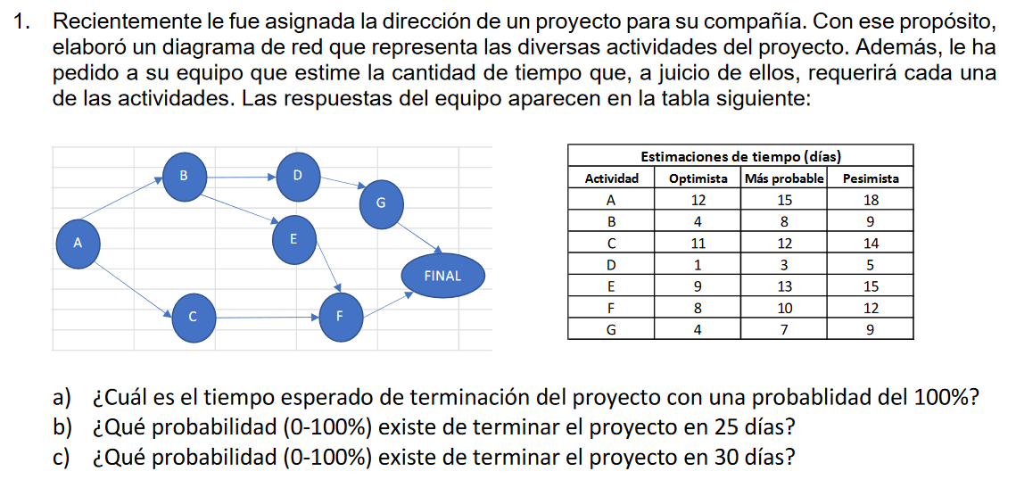

 |  |  | Estimaciones de tiempo (días)
 |  |  | Actividad | Optimista | Mas probable | Pesimista | T_E | Sigma_E
 |  |  | A | 12 | 15 | 18 | 15 | 1
 |  |  | B | 4 | 8 | 9 | 7.5 | 0.83333333333
 |  |  | C | 11 | 12 | 14 | 12.166666667 | 0.5
 |  |  | D | 1 | 3 | 5 | 3 | 0.66666666667
 |  |  | E | 9 | 13 | 15 | 12.666666667 | 1
 |  |  | F | 8 | 10 | 12 | 10 | 0.66666666667
 |  |  | G | 4 | 7 | 9 | 6.8333333333 | 0.83333333333

 |  |  | T_e | 45.166666667
 |  |  | Sigma_e | 3.5
ABDG | 33
ABEF | 46 | Ruta crítica | T_Proyecto = | 55.666666667 |  | Tiempo esperado de terminar con probabilidad del 100% |  |  | 56
ACF | 37

 |  |  | Probabilidad de terminar en 25 días |  |  | -5.7619047619 | 0.0000004%
 |  |  | Probabilidad de terminar en 30 días |  |  | -4.3333333333 | 0.000734%

Ejercicio 2
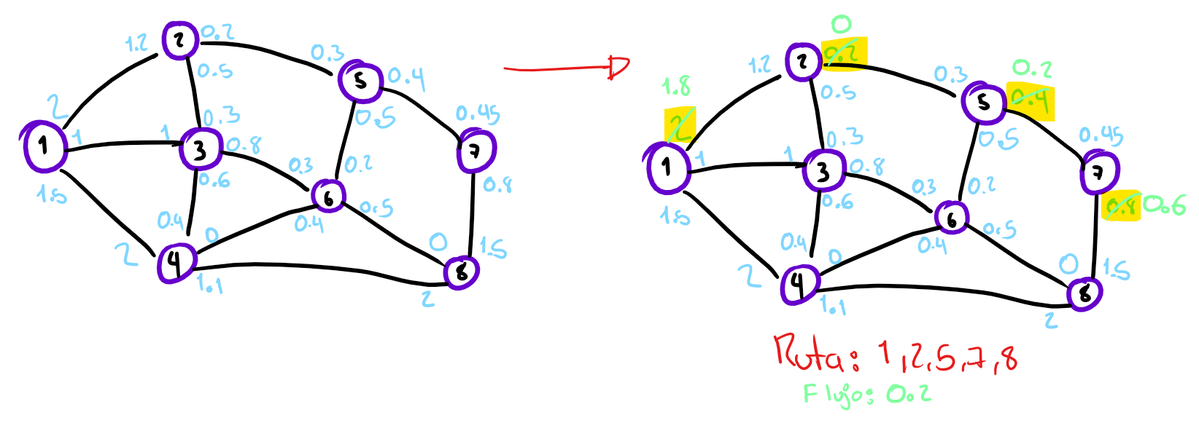
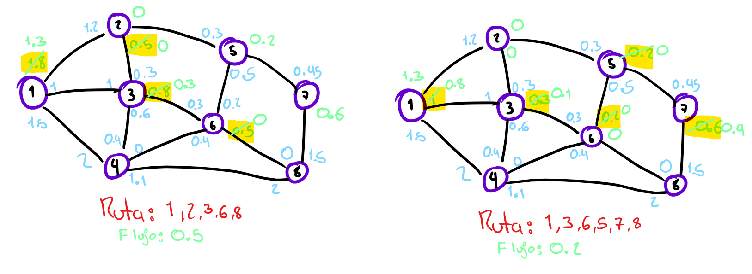
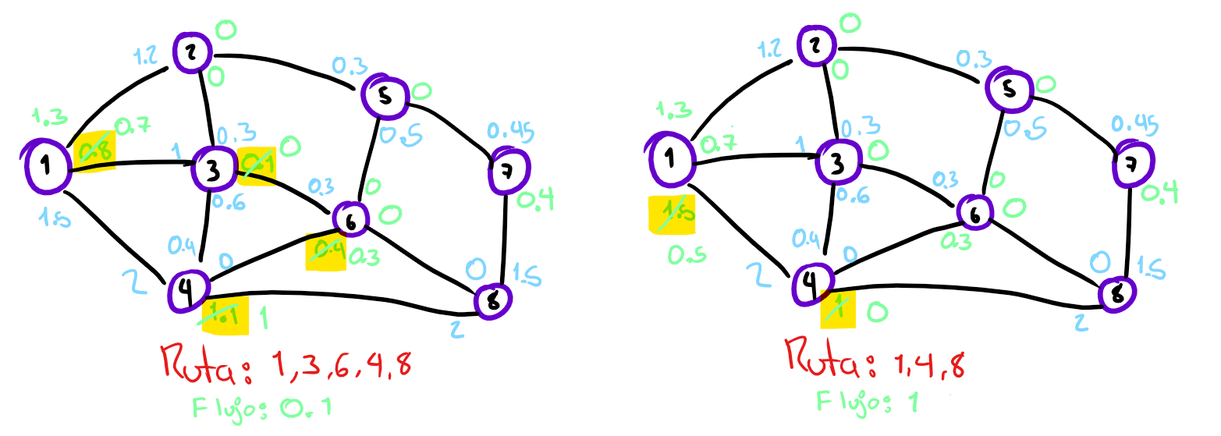
Iteración | Ruta elegida | Flujo | Flujo acumulado
1 | 1,2,5,7,8 | 0.2 | 0.2
2 | 1,2,3,6,8 | 0.5 | 0.7
3 | 1,3,6,5,7,8 | 0.2 | 0.9
4 | 1,3,6,4,8 | 0.1 | 1
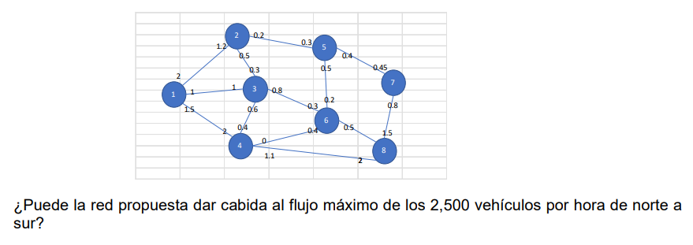
5 | 1,4,8 | 1 | 2

 | Flujo máximo = | 2 Miles de vehiculos por hora
 |  | 2000 Vehiculos por hora

 | Debido a que el flujo máximo de la red es de 2000 carros por hora, no puede dar cabida al máximo de 2500 carros por hora solicitados

Ejercicio 3
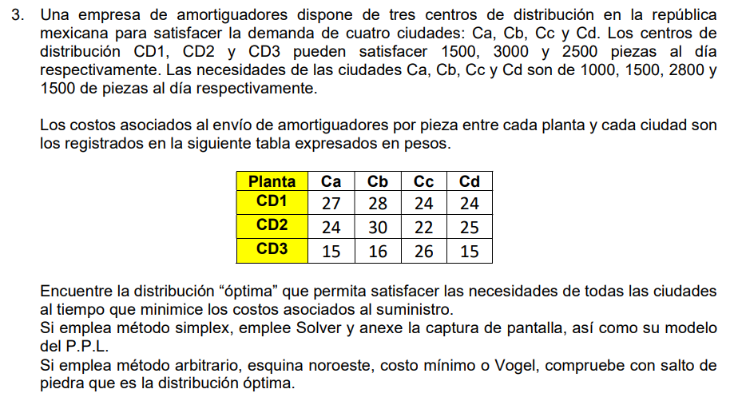

Planta | Ca | Cb | Cc | Cd
CD1 | 27 | 28 | 24 | 24
CD2 | 24 | 30 | 22 | 25
CD3 | 15 | 16 | 26 | 15

Planta | Ca | Cb | Cc | Cd | S | Oferta
CD1 | 27/a | 28/b | 24/c | 24/d | 0/x | 1500
CD2 | 24/e | 30/f | 22/g | 25/h | 0/y | 3000
CD3 | 15/i | 16/j | 26/k | 15/l | 0/z | 2500
Demanda | 1000 | 1500 | 2800 | 1500 | 200

a+b+c+d+x <= 1500 |  |  | a+e+i >= 1000 |  |  | x+y+z <= 200 |  | Z = 27a + 28 + 24c + 24d + 24e + 30f + 22g +25h + 15i +16j +26k +15i + 0X +0Y +0Z
e+f+g+h+y <= 3000 |  |  | b+f+j >= 1500
i+j+k+l+z <= 2500 |  |  | c+g+k >= 2800
a,b,c,d,e,f,g,h,i,j,k,l,x,y,z >= 0 |  |  | d+h+l >= 1500

 | a | b | c | d | e | f | g | h | i | j | k | l | x | y | z
136600 | 0 | 0 | 0 | 1300 | 200 | 0 | 2800 | 0 | 800 | 1500 | 0 | 200 | 200 | 0 | 0

 |  | 1500 | 1500 |  | <=
 |  | 3000 | 3000 |  | <= |  | El costo mínimo que cumpliría con la demanda de las ciudades es de 136 600
 |  | 2500 | 2500 |  | <=
 |  | 1000 | 1000 |  | >=
 |  | 1500 | 1500 |  | >=
 |  | 2800 | 2800 |  | >=
 |  | 1500 | 1500 |  | >=
 |  | 200 | 200 |  | >=

